Plan1
Min | Q1 | Median | Q3 | Max | Mean

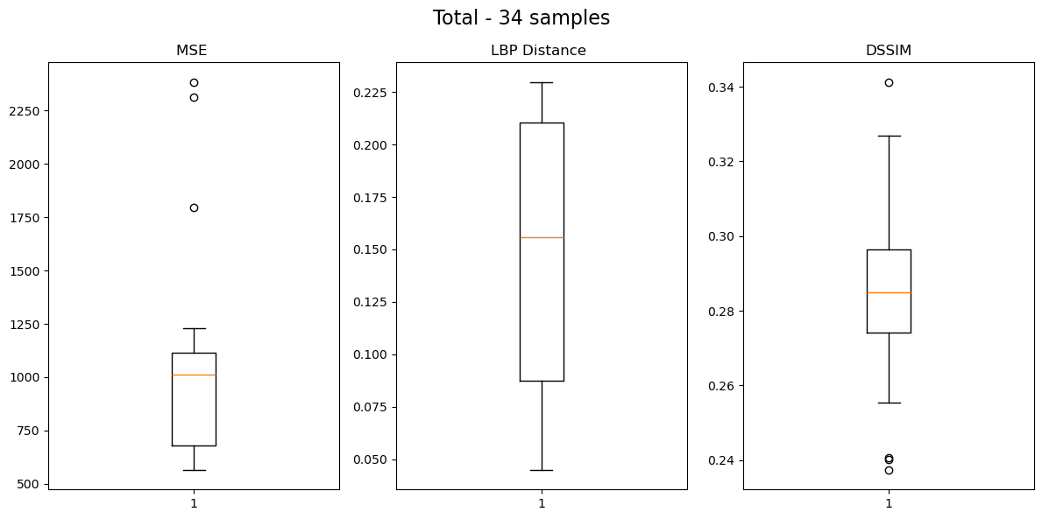
 |  |  |  | Group: 0bdd44d530 - Images: 4
 |  |  |  |  | Min | Q1 | Median | Q3 | Max
 |  |  |  | MSE | 1231.08 | 1655.75 | 2054.75 | 2330.50 | 2385.39
 |  |  |  | LBP Distance | 0.09 | 0.13 | 0.16 | 0.18 | 0.21
 |  |  |  | DSSIM | 0.29 | 0.31 | 0.32 | 0.33 | 0.34
 |  |  |  | Group: 1d798aa5d5 - Images: 9
 |  |  |  |  | Min | Q1 | Median | Q3 | Max
 |  |  |  | MSE | 563.84 | 571.26 | 596.85 | 630.49 | 734.40
 |  |  |  | LBP Distance | 0.04 | 0.06 | 0.07 | 0.08 | 0.10
 |  |  |  | DSSIM | 0.27 | 0.28 | 0.28 | 0.29 | 0.30
 |  |  |  | Group: 1bd1c8c771 - Images: 6
 |  |  |  |  | Min | Q1 | Median | Q3 | Max
 |  |  |  | MSE | 673.28 | 709.74 | 733.51 | 755.88 | 764.25
 |  |  |  | LBP Distance | 0.08 | 0.09 | 0.11 | 0.11 | 0.12
 |  |  |  | DSSIM | 0.24 | 0.24 | 0.25 | 0.26 | 0.26
 |  |  |  | Group: 3ce657b8f7 - Images: 15
 |  |  |  |  | Min | Q1 | Median | Q3 | Max
 |  |  |  | MSE | 992.93 | 1069.72 | 1088.30 | 1127.21 | 1171.50
 |  |  |  | LBP Distance | 0.20 | 0.21 | 0.21 | 0.22 | 0.23
 |  |  |  | DSSIM | 0.27 | 0.28 | 0.29 | 0.30 | 0.30
 |  |  |  | Group: Total - Images: 34
 |  |  |  |  | Min | Q1 | Median | Q3 | Max
 |  |  |  | MSE | 563.84 | 680.64 | 1013.46 | 1114.23 | 2385.39
 |  |  |  | LBP Distance | 0.04 | 0.09 | 0.16 | 0.21 | 0.23
 |  |  |  | DSSIM | 0.24 | 0.27 | 0.28 | 0.30 | 0.34

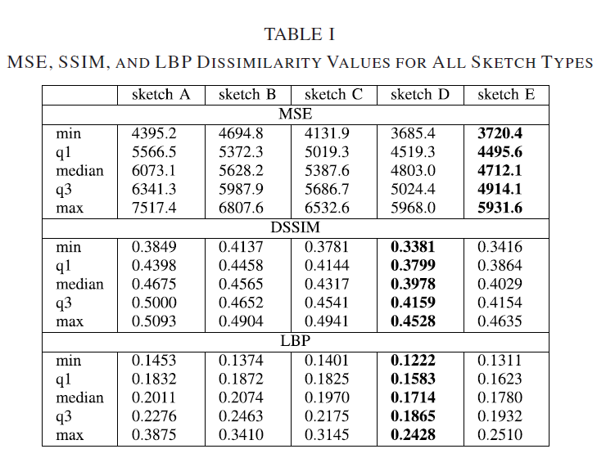

 |  |  |  | Grupo 1
 |  |  |  | 0bdd44d530 - Images: 4

 |  |  |  | Grupo 2
 |  |  |  | Group: 1d798aa5d5 - Images: 9

 |  |  |  | Grupo 3
 |  |  |  | Group: 1bd1c8c771 - Images: 6

 |  |  |  |  |  |  |  |  |  |  | Grupo 1 | Grupo 2 | Grupo 3 | Grupo 4 | Total
 |  |  |  |  |  |  |  |  |  | MSE
 |  |  |  |  |  |  |  |  |  | Min | 1231.08 | 563.84 | 673.28 | 992.93 | 563.84
 |  |  |  | Grupo 4 |  |  |  |  |  | Q1 | 1655.75 | 571.26 | 709.74 | 1069.72 | 680.64
 |  |  |  | Group: 3ce657b8f7 - Images: 15 |  |  |  |  |  | Median | 2054.75 | 596.85 | 733.51 | 1088.30 | 1013.46
 |  |  |  |  |  |  |  |  |  | Q3 | 2330.50 | 630.49 | 755.88 | 1127.21 | 1114.23
 |  |  |  |  |  |  |  |  |  | Max | 2385.39 | 734.40 | 764.25 | 1171.50 | 2385.39
 |  |  |  |  |  |  |  |  |  | DSSIM
 |  |  |  |  |  |  |  |  |  | Min | 0.2900 | 0.2700 | 0.2400 | 0.2700 | 0.2400
 |  |  |  |  |  |  |  |  |  | Q1 | 0.3100 | 0.2800 | 0.2400 | 0.2800 | 0.2700
 |  |  |  |  |  |  |  |  |  | Median | 0.3200 | 0.2800 | 0.2500 | 0.2900 | 0.2800
 |  |  |  |  |  |  |  |  |  | Q3 | 0.3300 | 0.2900 | 0.2600 | 0.3000 | 0.3000
 |  |  |  | Group: Total - Images: 34 |  |  |  |  |  | Max | 0.3400 | 0.3000 | 0.2600 | 0.3000 | 0.3400
 |  |  |  |  |  |  |  |  |  | LBP Distance
 |  |  |  |  |  |  |  |  |  | Min | 0.0900 | 0.0400 | 0.0800 | 0.2000 | 0.0400
 |  |  |  |  |  |  |  |  |  | Q1 | 0.1300 | 0.0600 | 0.0900 | 0.2100 | 0.0900
 |  |  |  |  |  |  |  |  |  | Median | 0.1600 | 0.0700 | 0.1100 | 0.2100 | 0.1600
 |  |  |  |  |  |  |  |  |  | Q3 | 0.1800 | 0.0800 | 0.1100 | 0.2200 | 0.2100
 |  |  |  |  |  |  |  |  |  | Max | 0.2100 | 0.1000 | 0.1200 | 0.2300 | 0.2300

Planilha1
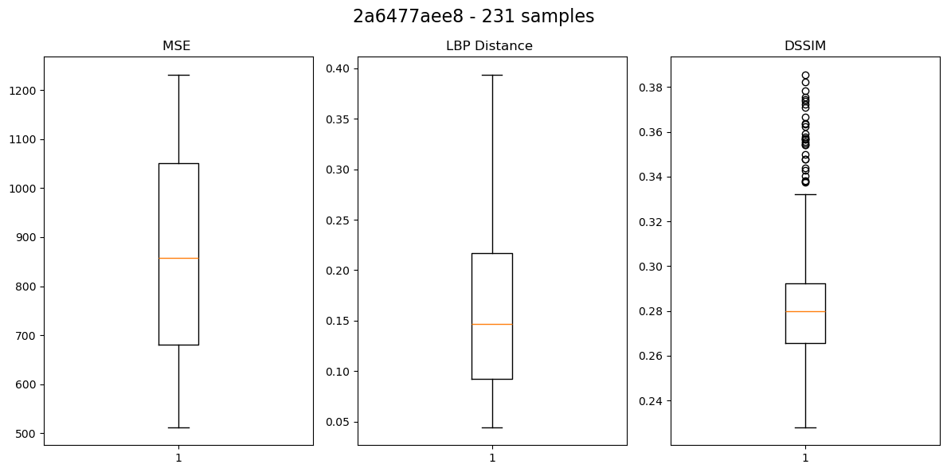
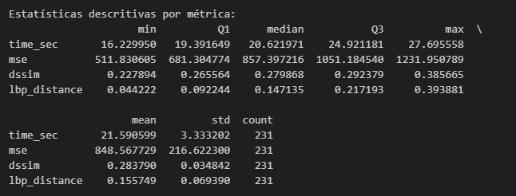

 | min | Q1 | median | Q3 | max | mean | std | count
time_sec | 16.22995 | 19.391649 | 20.621971 | 24.921181 | 27.695558 | 21.590599 | 3.333202 | 231
mse | 511.830605 | 681.304774 | 857.397216 | 1051.18454 | 1231.950789 | 848.567729 | 216.6223 | 231
dssim | 0.227894 | 0.265564 | 0.279868 | 0.292379 | 0.385665 | 0.28379 | 0.034842 | 231
lbp_distance | 0.044222 | 0.092244 | 0.147135 | 0.217193 | 0.393881 | 0.155749 | 0.06939 | 231

 | min | Q1 | median | Q3 | max | mean | std | count
time_sec | 16.22995 | 19.511531 | 21.707916 | 25.981622 | 40116.06775 | 171.713512 | 2393.820448 | 281
mse | 511.830605 | 701.534751 | 869.393981 | 1055.117145 | 1231.950789 | 862.522817 | 211.146993 | 281
dssim | 0.211394 | 0.24924 | 0.275373 | 0.289776 | 0.385665 | 0.276982 | 0.035764 | 281
lbp_distance | 0.044222 | 0.098294 | 0.168675 | 0.234134 | 0.393881 | 0.172543 | 0.075604 | 281

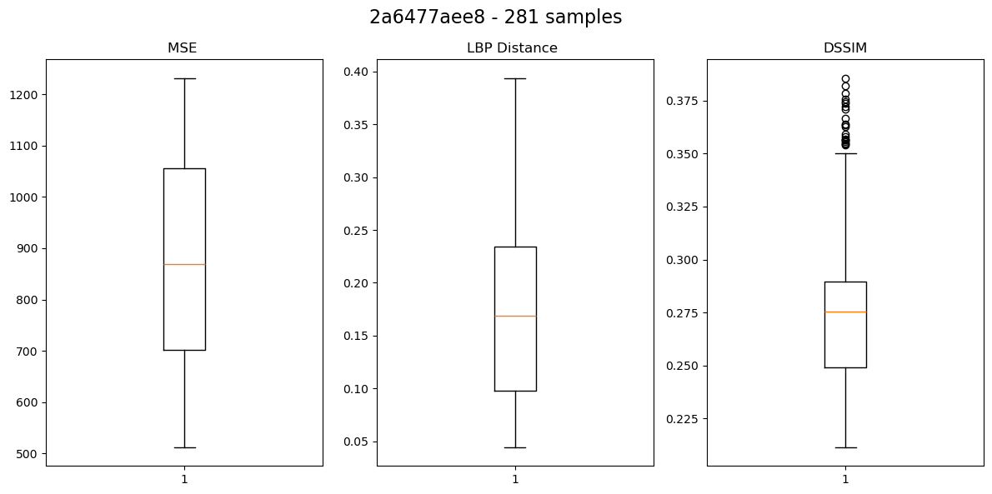
 | min | Q1 | median | Q3 | max | mean | std | count
time_sec | 0 | 0.119882 | 1.085945 | 1.060441 | 40088.372192 | 150.122913 | 2390.487246 | 50
mse | 0 | 20.229977 | 11.996765 | 3.932605 | 0 | 13.955088 | -5.475307 | 50
dssim | -0.0165 | -0.016324 | -0.004495 | -0.002603 | 0 | -0.006808 | 0.000922 | 50
lbp_distance | 0 | 0.00605 | 0.02154 | 0.016941 | 0 | 0.016794 | 0.006214 | 50

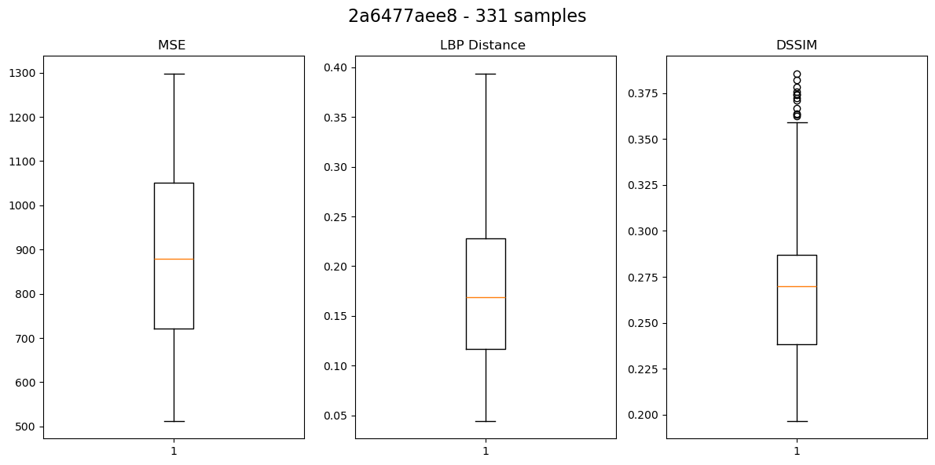

 |  | min | Q1 | median | Q3 | max | mean | std | count
 | time_sec | 16.22995 | 19.694673 | 24.653564 | 27.876825 | 41923.755803 | 278.712811 | 3183.655576 | 331
 | mse | 511.830605 | 720.810459 | 879.034997 | 1050.566317 | 1298.576414 | 873.734958 | 203.455186 | 331
 | dssim | 0.196502 | 0.238311 | 0.270064 | 0.286971 | 0.385665 | 0.267816 | 0.039705 | 331
 | lbp_distance | 0.044222 | 0.116647 | 0.168762 | 0.227751 | 0.393881 | 0.172998 | 0.071171 | 331

 |  | min | Q1 | median | Q3 | max | mean | std | count
 | time_sec | 0 | 0.183142 | 2.945648 | 1.895203 | 1807.688053 | 106.999299 | 789.835128 | 50
 | mse | 0 | 19.275708 | 9.641016 | -4.550828 | 66.625625 | 11.212141 | -7.691807 | 50
 | dssim | -0.014892 | -0.010929 | -0.005309 | -0.002805 | 0 | -0.009166 | 0.003941 | 50
 | lbp_distance | 0 | 0.018353 | 0.000087 | -0.006383 | 0 | 0.000455 | -0.004433 | 50

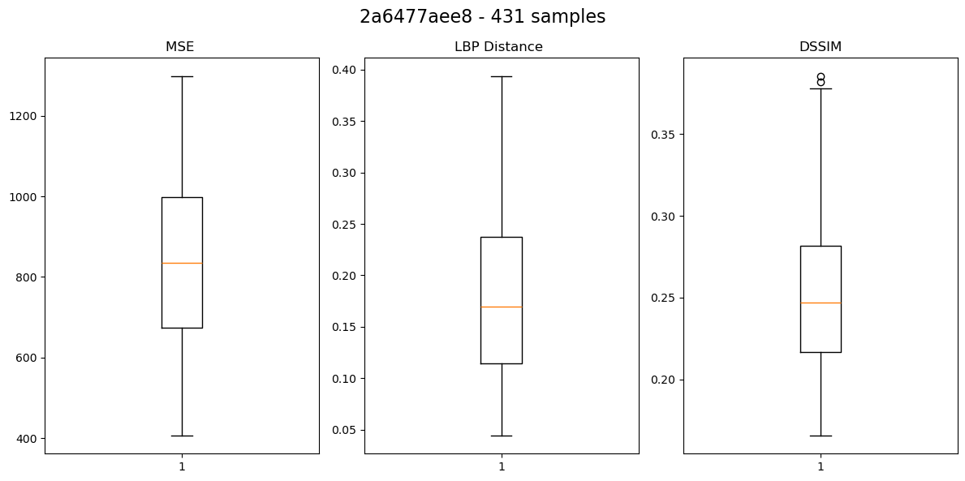

 |  | min | Q1 | median | Q3 | max | mean | std | count
 | time_sec | 16.22995 | 20.074041 | 24.687047 | 28.884569 | 41923.755803 | 221.216388 | 2790.972281 | 431
 | mse | 406.688854 | 673.528331 | 835.963239 | 998.142192 | 1298.576414 | 827.917204 | 212.977423 | 431
 | dssim | 0.165503 | 0.216655 | 0.246948 | 0.281734 | 0.385665 | 0.253744 | 0.043712 | 431
 | lbp_distance | 0.044222 | 0.114695 | 0.169541 | 0.237211 | 0.393881 | 0.176228 | 0.072464 | 431

 |  | min | Q1 | median | Q3 | max | mean | std | count
 | time_sec | 0 |  | 0.033483 |  |  | -57.496423 | -392.683295
 | mse | -105.141751 |  | -43.071758 |  |  | -45.817754 | 9.522237
 | dssim | -0.030999 |  | -0.023116 |  |  | -0.014072 | 0.004007
 | lbp_distance | 0 |  | 0.000779 |  |  | 0.00323 | 0.001293

